룬드런던 공구가
#업체 기본정보
거 래 처 정 보 | 브랜드 |  | 룬드런던 |  | 택배사 |  | 롯데택배 |  | 합배송여부 |  | 가능 | 샘플
 | 제품 |  | 스윗컬렉션 타월 기프트세트 |  | 기본 택배비 |  | 무료 |  |  |  |  | 샘플은 제공되며, 제품 10개 이상 판매 시 무상으로 지원됩니다. 공동구매 미진행 또는 10개 미만 판매 시, 샘플 비용은 공구가 기준으로 청구됩니다.
 | 브랜드 담당자 |  | 이찬호 |  | 무료배송 기준 |  | 국내
 |  |  |  |  | 제주/도서산간 추가 |  | 편도 4,000원 추가 |  | 재고 |  | 진행시 제품별 확인 필요
 | 발주/CS담당자 채널 |  | 발주/CS 메일 (아래 3개 메일 주소 필수) <to> ndcompany010@gmail.com <cc1> ndcompany006@gmail.com <cc2> ch.lee@ndcompany.net |  | 단순 변심/환불 왕복 택배비 (개봉 및 사용시 반품/교환 불가, 제품 불량의 경우 제외 등 공식 홈페이지 조건과 동일) |  | 8,000원 (제주/도서산간지역의 경우 총 16,000원 발생) |  | 당일배송 |  | 오전 11시(물량 과다시 지연)
 |  |  |  |  | 출고/반품지 |  | 주소 : 군포 복합물류터미널 번영로 82-27 N동 서관 5층 신화물류 연락처: 031-460-2691
 | URL |  | https://lundlondon.kr/
#구성안
NO | 카테고리 | 상품명 |  | 옵션 |  | 정상판매가 | 온라인최저가 | 공구판매가 | 정가 대비 할인 | 셀러 수수료 | 마진
1 | 리빙 | 룬드런던 스윗컬렉션 타월 단품 |  | 1. 베리크림 타월1P (투명비닐포장) 2. 핑크마카롱 타월1P (투명비닐포장) 3. 젤리큐브 타월1P (투명비닐포장) |  | 19,000 | 18,000 | 16,800 | 12% | 12.0% | 2,016
2 | 리빙 | 룬드런던 스윗컬렉션 타월 기프트세트 * 1 SET |  | 1. 베리크림 3P입 기프트박스 2. 핑크마카롱 3P입 기프트박스 3. 젤리큐브 3P입 기프트박스 4. 믹스 3P입 기프트박스 |  | 57,000 | 49,800 | 45,800 | 20% | 12.0% | 5,496
3 | 리빙 | 룬드런던 스윗컬렉션 타월 기프트세트 * 2 SET |  | x 2 (우측 선택 옵션구성 확인, 교차 선택 가능) |  | 114,000 | 99,600 | 85,800 | 25% | 12.0% | 10,296
4 | 리빙 | 룬드런던 스윗컬렉션 타월 기프트세트 * 3 SET |  | x 3 (우측 선택 옵션구성 확인, 교차 선택 불가) |  | 171,000 | 149,400 | 124,800 | 27% | 12.0% | 14,976

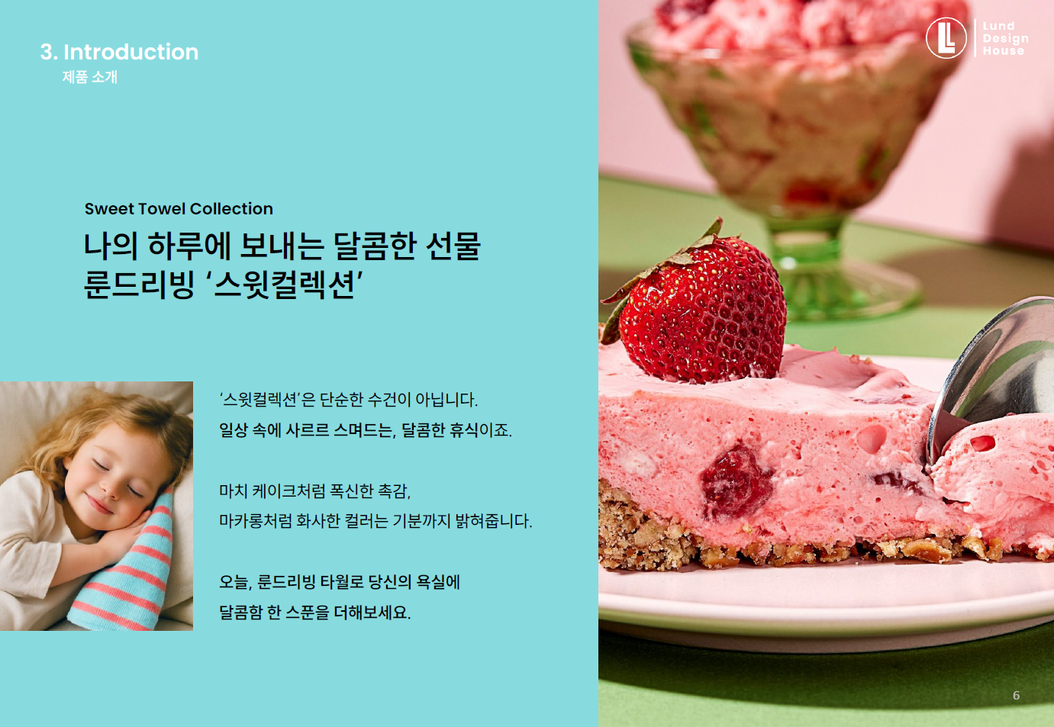
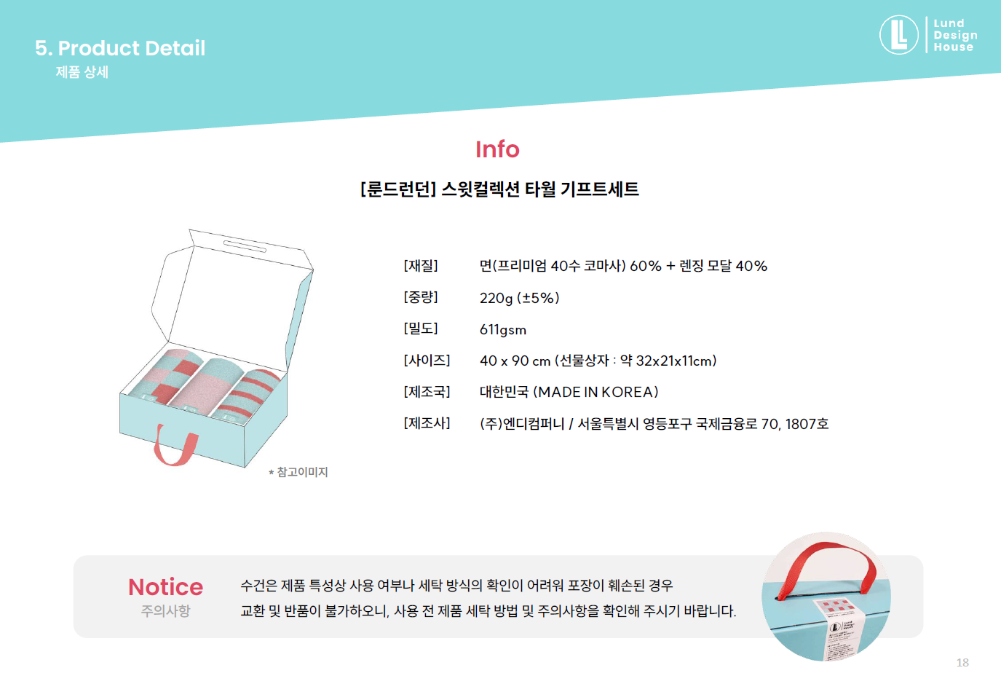
 |  |  |  |  |  |  |  |  |  |  |  |  |  | 발주서 바코드 | 출고 상품명 | 옵션
 |  |  |  |  |  |  |  |  |  |  |  |  | 1 | 101540 | [룬드런던] 스윗컬렉션 타월 단품 | 젤리큐브(1P)
 |  |  |  |  |  |  |  |  |  |  |  |  | 2 | 101539 | [룬드런던] 스윗컬렉션 타월 단품 | 핑크마카롱(1P)
 |  |  |  |  |  |  |  |  |  |  |  |  | 3 | 101538 | [룬드런던] 스윗컬렉션 타월 단품 | 베리크림(1P)
 |  |  |  |  |  |  |  |  |  |  |  |  | 4 | 101537 | [룬드런던] 스윗컬렉션 타월 기프트세트 - 1 SET | 믹스(3P)
 |  |  |  |  |  |  |  |  |  |  |  |  | 5 | 101536 | [룬드런던] 스윗컬렉션 타월 기프트세트 - 1 SET | 젤리큐브(3P)
 |  |  |  |  |  |  |  |  |  |  |  |  | 6 | 101535 | [룬드런던] 스윗컬렉션 타월 기프트세트 - 1 SET | 핑크마카롱(3P)
 |  |  |  |  |  |  |  |  |  |  |  |  | 7 | 101534 | [룬드런던] 스윗컬렉션 타월 기프트세트 - 1 SET | 베리크림(3P)
 |  |  |  |  |  |  |  |  |  |  |  |  | 8 | SET-101558 | [룬드런던] 스윗컬렉션 타월 기프트세트 - 2 SET | 믹스+믹스
 |  |  |  |  |  |  |  |  |  |  |  |  | 9 | SET-101557 | [룬드런던] 스윗컬렉션 타월 기프트세트 - 2 SET | 젤리큐브+젤리큐브
 |  |  |  |  |  |  |  |  |  |  |  |  | 10 | SET-101556 | [룬드런던] 스윗컬렉션 타월 기프트세트 - 2 SET | 핑크마카롱+핑크마카롱
 |  |  |  |  |  |  |  |  |  |  |  |  | 11 | SET-101555 | [룬드런던] 스윗컬렉션 타월 기프트세트 - 2 SET | 베리크림+베리크림
 |  |  |  |  |  |  |  |  |  |  |  |  | 12 | SET-101554 | [룬드런던] 스윗컬렉션 타월 기프트세트 - 2 SET | 젤리큐브+믹스
 |  |  |  |  |  |  |  |  |  |  |  |  | 13 | SET-101553 | [룬드런던] 스윗컬렉션 타월 기프트세트 - 2 SET | 핑크마카롱+믹스
 |  |  |  |  |  |  |  |  |  |  |  |  | 14 | SET-101552 | [룬드런던] 스윗컬렉션 타월 기프트세트 - 2 SET | 핑크마카롱+젤리큐브
 |  |  |  |  |  |  |  |  |  |  |  |  | 15 | SET-101551 | [룬드런던] 스윗컬렉션 타월 기프트세트 - 2 SET | 베리크림+믹스
 |  |  |  |  |  |  |  |  |  |  |  |  | 16 | SET-101550 | [룬드런던] 스윗컬렉션 타월 기프트세트 - 2 SET | 베리크림+젤리큐브
 |  |  |  |  |  |  |  |  |  |  |  |  | 17 | SET-101549 | [룬드런던] 스윗컬렉션 타월 기프트세트 - 2 SET | 베리크림+핑크마카롱
 |  |  |  |  |  |  |  |  |  |  |  |  | 18 | SET-101563 | [룬드런던] 스윗컬렉션 타월 기프트세트 - 3 SET | 믹스(3P) X 3 SET
 |  |  |  |  |  |  |  |  |  |  |  |  | 19 | SET-101562 | [룬드런던] 스윗컬렉션 타월 기프트세트 - 3 SET | 젤리큐브(3P) X 3 SET
 |  |  |  |  |  |  |  |  |  |  |  |  | 20 | SET-101561 | [룬드런던] 스윗컬렉션 타월 기프트세트 - 3 SET | 핑크마카롱(3P) X 3 SET
 |  |  |  |  |  |  |  |  |  |  |  |  | 21 | SET-101560 | [룬드런던] 스윗컬렉션 타월 기프트세트 - 3 SET | 베리크림(3P) X 3 SET

